PURODUCT
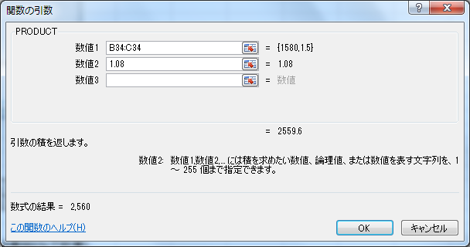
◎総積を求める PRODUCT

PRODUCT(数値，数値，・・・) |  |  | 引数で指定された数値の総積を求める。
 |  |  | 引数・・・数値，数式，セル範囲など

 | （例） B9～E9の総積を求める

 | 単価 | 個/箱 | 箱数 | 掛け率 | 金額
 | 300 | 12 | 40 | 0.85 | 122,400 | ←300×12×40×0.85
 |  |  |  |  | =PRODUCT(B9:E9)
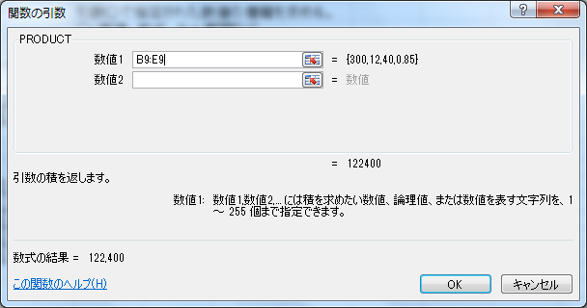

＜練習1＞ | 次の荷物の料金を求めなさい。 |  |  |  |  |  | ＜結果＞

 | 縦(m) | 横(m) | 高さ(m) | 単価(円/m3） | 料金 |  | 料金
 | 1.5 | 2 | 1.3 | 1,500 |  |  | 5,850

＜練習2＞ | 次の商品の売値（税込み）を計算しなさい。（消費税8％で計算）
 |  |  |  |  |  |  |  | ＜結果＞
 | 仕入れ値 | 掛け率 | 税込み売値 |  |  | 仕入れ値 | 掛け率 | 税込み売値
 | 1,580 | 1.5 |  |  |  | 1,580 | 1.5 | 2,560
 | 2,300 | 1.3 |  |  |  | 2,300 | 1.3 | 3,229
 | 3,750 | 1.4 |  |  |  | 3,750 | 1.4 | 5,670
 |  |  | （結果は整数で表示）
 |  |  |  |  |  | ＊Hint) セル［D34］で「仕入れ値×掛け率×1.08」の式をつくる。
 |  |  |  |  |  | セル［D34］の数式を［D35～36］にコピーする。

